信用交易
融资融券市场交易数据统计(2024-10-25)

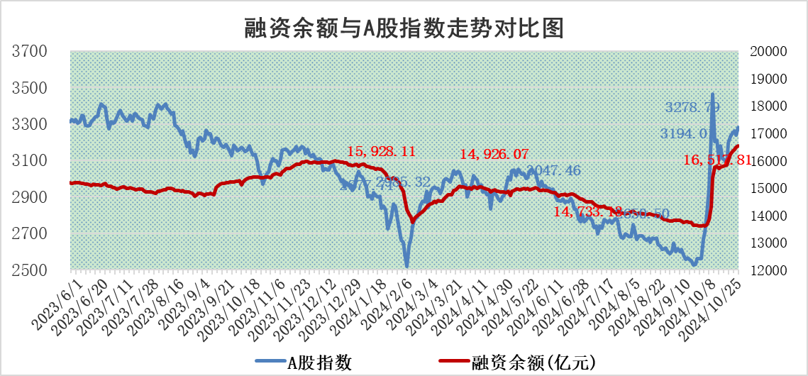
标的证券 | 融资融券余额（亿元） | 融资余额（亿元） | 融券余额（亿元） | 融资买入额（亿元） | 融资融券规模变化（亿元） | 融资余额增幅(‰) | 融券余额增幅(%)
统计数据 | 16,641.74 | 16,517.81 | 96.00 | 9,480.09 | 53.27 | 3.03 | 1.30

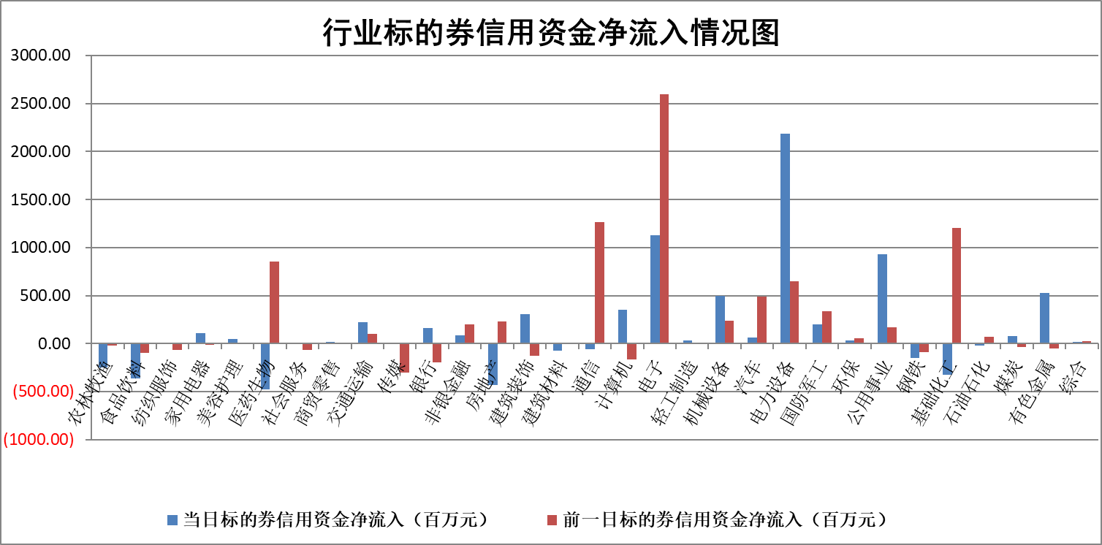

标的基金代码 | 标的基金简称 | 融资余额/市值(%) | 融资余额增幅(%) | 融资买入额/成交金额(%) | （融资余额净增额-融券余额净增额）/市值(‱) | 融券余额降幅(%) | ABS[（融资余额净增额-融券余额净增额）/市值净增额-1](%)
159902 | 华夏中小板ETF | 0.00 | 0.00 | 0.00 | 0.00 | 0.00 | 100.00
159915 | 易方达创业板ETF | 3.93 | -0.59 | 1160400.19 | -2.51 | -21.34 | 101.51
159919 | 嘉实沪深300ETF | 0.67 | -2.06 | 2.92 | -1.45 | -5.95 | 101.95
159920 | 华夏恒生ETF | 30.89 | 0.02 | 13.75 | 0.46 | 0.00 | 98.55
159922 | 嘉实中证500ETF | 0.70 | 2.64 | 3.60 | 1.01 | -7.47 | 99.23
159925 | 南方沪深300ETF | 0.67 | -8.05 | 1.00 | -5.84 | 0.00 | 98.53
159928 | 消费ETF | 2.90 | -0.21 | 6.83 | -0.62 | -0.85 | 100.70
159934 | 易方达黄金ETF | 61.32 | -0.32 | 2.40 | -19.64 | 0.00 | 105.90
159939 | 全指信息技术ETF | 0.82 | -9.95 | 46.14 | -9.05 | 0.73 | 109.17
159940 | 全指金融地产ETF | 0.28 | 4.57 | 0.03 | 1.22 | 0.00 | 110.19
159995 | 半导体芯片ETF | 2.28 | 1.24 | 490.54 | 2.79 | -0.21 | 98.39
159997 | 天弘中证电子ETF | 2.05 | -0.27 | 6.30 | -0.82 | -0.93 | 101.04
159998 | 天弘中证计算机主题ETF | 0.98 | 6.59 | 0.16 | 6.04 | 0.00 | 76.61
510050 | 华夏上证50ETF | 2.70 | -0.97 | 196.64 | -2.58 | 4.42 | 50.71
510180 | 华安上证180ETF | 0.41 | -4.77 | 6.91 | -2.05 | -2.20 | 106.65
510880 | 华泰柏瑞红利ETF | 0.80 | -20.69 | 2.10 | -20.90 | 8.68 | 7.62
510900 | 易方达恒生H股ETF | 38.14 | -0.47 | 4.24 | -17.83 | 0.00 | 75.43
511010 | 5年期国债ETF | 2.31 | -12.06 | 0.04 | -31.63 | 0.00 | 3543.88
511380 | 可转债及可交换债券ETF | 1.23 | 2.18 | 26.30 | 2.62 | 0.00 | 96.75
512000 | 全指证券ETF | 6.77 | -2.58 | 9.76 | -17.41 | 6.31 | 215.66
512010 | 沪深300医药卫生ETF | 7.86 | -2.53 | 142.96 | -20.42 | -1.32 | 111.78
512070 | 沪深300非银ETF | 2.30 | -2.71 | 180.62 | -6.38 | 2.02 | 119.61
512400 | 南方中证申万有色金属ETF | 3.34 | 1.41 | 1.25 | 4.58 | -0.38 | 70.38
512580 | 广发中证环保产业ETF | 0.67 | 7.53 | 0.22 | 4.70 | 0.00 | 98.94
512660 | 国泰中证军工ETF | 3.22 | -6.01 | 16.60 | -20.69 | -22.29 | 133.41
512800 | 华宝中证银行ETF | 8.64 | 1.13 | 1.71 | 13.14 | 14.25 | 111.44
512980 | 广发中证传媒ETF | 2.35 | 1.03 | 453.84 | 2.49 | 36.50 | 98.71
515030 | 华夏中证新能源汽车ETF | 2.31 | 4.95 | 20.32 | 12.41 | 17.84 | 95.81
515050 | 华夏中证5G通信主题ETF | 1.10 | 3.16 | 14.87 | 3.34 | -74.58 | 85.67
515070 | 华夏中证人工智能ETF | 2.95 | -4.09 | 7.38 | -12.57 | 0.00 | 109.45
标的股票比较指标 |  | 融资余额/流通A股市值(%) | 融资余额增幅(%) | 融资买入额/成交金额(%) | （融资余额净增额-融券余额净增额）/流通A股市值(‱) | 融券余额降幅(%) | ABS[（融资余额净增额-融券余额净增额）/流通A股市值净增额-1](%)
前十名标的个股 |  | 超华科技 | 霍普股份 | 联域股份 | 霍普股份 | 中科金财 | 欣灵电气
 |  | 联络互动 | 奥浦迈 | 安达智能 | 矩阵股份 | 电气风电 | 满坤科技
 |  | 爱康科技 | 矩阵股份 | 祥源新材 | 安达智能 | 拓荆科技 | 联特科技
 |  | 长江健康 | 三一重能 | 奥浦迈 | 欣灵电气 | 旋极信息 | 北方长龙
 |  | 富通信息 | 京仪装备 | 矩阵股份 | 奥浦迈 | 我爱我家 | 德迈仕
 |  | 洪涛股份 | 帝尔激光 | 财达证券 | 富乐德 | 科大智能 | 翔腾新材
 |  | 中银绒业 | 安道麦A | 百川能源 | 京仪装备 | 杭电股份 | 鼎泰高科
 |  | 迪马股份 | 欣灵电气 | 莱伯泰科 | 深城交 | 鲁泰A | 爱乐达
 |  | 美吉姆 | 科源制药 | 博实股份 | 锴威特 | 万达信息 | 万孚生物
 |  | 保力新 | 鸿富瀚 | 京能电力 | 帝尔激光 | 华厦眼科 | 华峰超纤
后十名标的个股 |  | 凯撒文化 | 保变电气 | 深康佳A | 保变电气 | 湖北广电 | 南天信息
 |  | 惠程科技 | 智翔金泰 | 晶丰明源 | 宇邦新材 | 上实发展 | 风范股份
 |  | 广汇汽车 | 宇邦新材 | 浩欧博 | 光庭信息 | 万盛股份 | 青云科技
 |  | 海印股份 | 绿能慧充 | 力合科创 | 西测测试 | 梅雁吉祥 | 金钟股份
 |  | 盛屯矿业 | 西测测试 | 远达环保 | 双乐股份 | 振东制药 | 仕佳光子
 |  | 江苏舜天 | 博睿数据 | 电投产融 | 绿能慧充 | 硕贝德 | 达仁堂
 |  | 威创股份 | 双乐股份 | 盛达资源 | 金钟股份 | 中视传媒 | 马应龙
 |  | 广电网络 | 川恒股份 | 禾信仪器 | 天风证券 | 上海电气 | 杰美特
 |  | 东旭光电 | 东南电子 | 凯撒文化 | 果麦文化 | 江中药业 | 华峰铝业
 |  | 东旭蓝天 | 盐津铺子 | 惠程科技 | 北方长龙 | 中科电气 | 长园集团
说明：1.以上普通交易数据和信用交易数据皆以交易日收盘后数据为基准；2.上述标的证券总数据只计算标的证券市场总数据，不包括从标的证券中调出去标的证券数据，所以与交易所公布的总值略有不同； 3.上述行业采用申万一级行业分类；4.以上标的基金和标的个股中比较的6个指标值中：前5个（从左至右）为正向指标，值越大排名越靠前；第6个为逆向指标，值越小，排名越靠前；5.第6个指标中ABS[]表示求绝对值，其主要用于考量信用资金相对净流入对股价相对净变化的贡献程度；6.数据来源：wind，交易所。

 |  |  |  | 证券代码 | 新增融资余额 | 融资买入额 | 融资买入增幅前10
 |  | 1 | 霍普股份 | 301024 | 28833131 | 33611573 | 138%
 |  | 2 | 奥浦迈 | 688293 | 54315168 | 67927153 | 91%
 |  | 3 | 矩阵股份 | 301365 | 20709756 | 24734631 | 80%
 |  | 4 | 三一重能 | #N/A | #N/A | #N/A | #N/A
 |  | 5 | 京仪装备 | #N/A | #N/A | #N/A | #N/A
 |  | 6 | 帝尔激光 | 300776 | 154713395 | 284192602 | 40%
 |  | 7 | 安道麦A | 000553 | 61089905 | 102726524 | 39%
 |  | 8 | 欣灵电气 | 301388 | 13018612 | 42082136 | 37%
 |  | 9 | 科源制药 | 301281 | 30543130 | 100920828 | 37%
 |  | 10 | 鸿富瀚 | 301086 | 15091928 | 47789539 | 37%

